Лист1
Environment | Browser: Opera version: 86.0.4363.23 / OC: Windows 10 Version 21H1 64-bit / https://blinkee.com
Data of testing | 27.05-
Tester | Oleksandr Vysokos
ID | Module | Status | Severity | Priority | Summary | Steps to Reproduce | Actual result | Expected result | Attachment
1 | Footer сайта | Opened | Minor |  | В Footer menu сайта повторяются пункты Checkout, а пункт Account соответствует My account (что тоже есть повторением одной и той же функции этой кнопки) | 1. Перейти на главную страницу сайта https://blinkee.com 2. Проскролить главную страницу вниз до конца. | 1. Главная страница сайта открыта. 2. Скролинг работает, в Footer'e повторяются пункты Checkout b Account = My account.. | Каждая кнопка меню в Footer'e отвечает за одну отдельную функцию и не повторяется. | 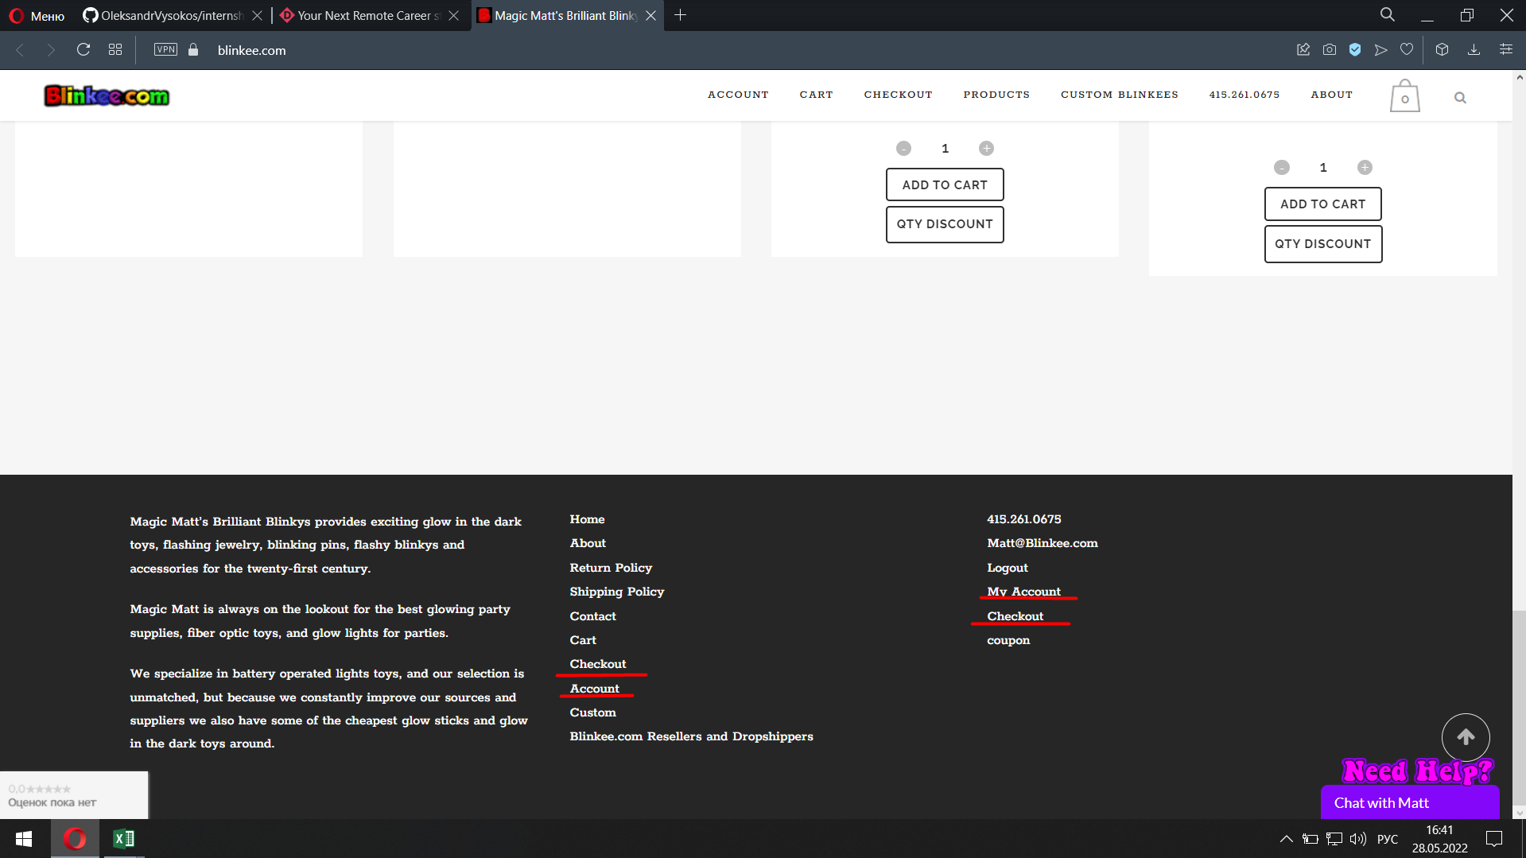
2 | Модульное окно Корзины | Opened | Minor |  | При наведении на иконку Корзины, в всплывающем модульном окне не видно цену товара из-за цвета шрифта цены и общую стоимость заказа. | 1. Перейти на главную страницу сайта https://blinkee.com 2. Нажать кнопку Add to cart возле любого из товаров. 3. Навести курсор на иконку корзины. | 1. Главная страница сайта открыта. 2,3. Товар добавлен в корзину, при наведении на иконку Корзина появляется модульное окно Корзины в котором не видно цену товара и общую стоимость заказа из-за цвета шрифта. ппппппппппппппппппппппппппппппппппппппппппппппппппппппппппппппппппппппппппппппппппппппппппппппппппппппппппппппппппп | Товар добавлен в корзину, при наведении на иконку Корзина появляется модульное окно Корзины в котором видно цену товара и общую стоимость заказа правильным цветом шрифта. ппппппппппппппппппппппппппппппппппппппппппппппппппппппппппппппппппппппппппппппппппппппппппппппппппппппппппппппппппп | 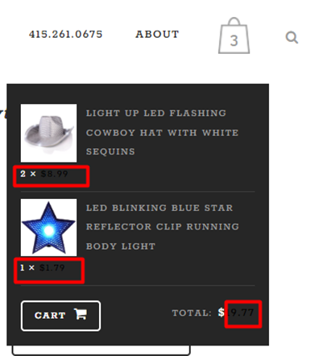
3 | Добавление товара в Корзину с главной страницы. | Opened | Major |  | При нажатии на кнопку Add to cart на главной странице, возле любого из предствленых товаров открывается страница корзины | 1. Перейти на главную страницу сайта https://blinkee.com 2. Нажать кнопку Add to cart возле любого из товаров. | 1. Главная страница сайта открыта. 2. Товар добавлен в корзину, открыта страница корзины с соответсвующим товаром в ней. | Товар добавлен в корзину, но переход в корзину не выполняется, на иконке корзины изменилось значение количества товаров в ней.
4 | Footer сайта | Opened | Trivial |  | Пункт Footer menu - Coupon подписан с маленькой буквы | 1. Перейти на главную страницу сайта https://blinkee.com 2. Проскролить главную страницу вниз до конца. | 1. Главная страница сайта открыта. 2. Скролинг работает, в Footer'e пункт меню Coupon подписан с маленькой буквы. | Каждый пункт Footer меню начинается с большой буквы/ | 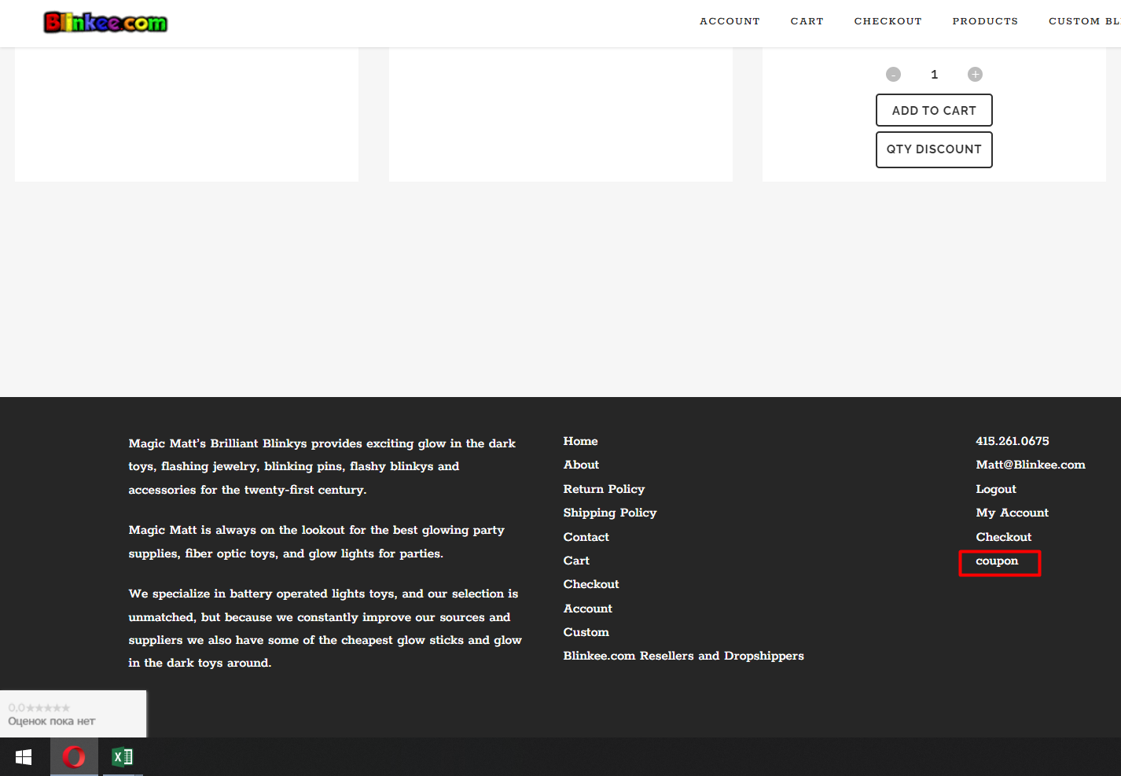
5 | Поиск | Opened | Major |  | Поле поиска перекрывается предложениямииз поиска, когда начинаешь заполнять поле | 1. Перейти на главную страницу сайта https://blinkee.com 2. Нажать на иконку Поиска. 3 В поле для текста ввести тстовые данные (st). | 1. Главная страница открыта. 2. Поиск открыт. 3. Поле принимает текст, но информация которую вводит пользователь перекрыта. | Поле для введения текста не перекрыто и пользователь видит, что он вводит в поле. | Проблема решается если сделать двойной клик в пустом месте возле поля поиска.
6 | Иконка корзины, когда в корзине 4х значное и более количество товаров. | Opened | Minor |  | При увиличении количества товара в Корзине до 1000 и более, цифра количества на иконке перекрывает другие элементы интерфейса | 1. Перейти на главную страницу сайта https://blinkee.com 2. Ввести количество товара в значении 1000+ Нажать кнопку Add to cart возле любого из товаров. | 1. Главная страница сайта открыта. 2. Товар добавлен в корзину, открыта страница корзины с соответсвующим товаром в ней. На иконке корзины указано количество товаров в корзине, тем самым цифра перекрывает другие элементы интерфейса. | После значения 999, на иконке корзины перестает отображаться цифра количества. | 